Sheet1
CHỦ ĐỀ 3:CẢNH ĐẸP QUÊ HƯƠNG (Tiết 4)
GV dạy : Nguyễn Thị Yến - Lớp 4A - ngày 11/11/2023

Hoạt động của GV | Hoạt động của HS
1. HOẠT ĐỘNG: KHỞI ĐỘNG<2-3’>

- GV kiểm tra kiến thức mà HS tiếp thu trong Tiết 3, sản phẩm của tiết 3. | - HS nêu lại kiến thức đã học trong tiết 3.

- Kiểm tra sự chuẩn bị ĐDHT của HS. | - Trình bày đồ dùng HT.

- Khen ngợi HS. | - Phát huy.

- GV giới thiệu chủ đề. | - Mở bài học, ghi tên bài vào vở MT.

2. HOẠT ĐỘNG:VẬN DỤNG<20-22’>
-GV yêu cầu Hs nhắc lại các bước thực hiện SPMT trong SKK. | -Hs nhắc lại, Hs nhận xét.
- GV cho HS quan sát các bước thực hiện SPMT theo chủ đề Cảnh đẹp quê hương dạng 3D chuẩn bị thêm. | - HS quan sát các bước thực hiện SPMT

- GV chú ý các bước: | - Quan sát, lắng nghe, tiếp thu.

+ Chuẩn bị, lựa chọn vật liệu để trang trí,làm đẹp cho sản phẩm. | - Chuẩn bị, lựa chọn vật liệu.

+ Lựa chọn và hình ảnh yêu thích để trang trí. | - Lựa chọn hình ảnh yêu thích.

- GV lưu ý cho HS về kĩ thuật thực hiện: | - Lắng nghe, tiếp thu.

+ Gập và cắt giấy bìa để tạo nhiều lớp không gian cho SPMT. | - Tiếp thu.

+ Vẽ các chi tiết cây, bóng nước, bầu trời lên miếng bìa cứng, tô màu rồi cắt rời để dán tạo các lớp không gian . | - HS quan sát, lắng nghe và tạo hình khác so với hình minh họa trong SGK

+ Nên vẽ các hình thể hiện cảnh vật có độ to, nhỏ khác nhau để tạo không gian gần xa. Khi tô màu cho hình có thể tạo độ đậm nhạt để hình ảnh đa dạng và đẹp hơn. | - Lắng nghe, tiếp thu.

+ Khi dán các chi tiết lên sản phẩm, GV hướng dẫn HS tạo không gian xa-gần để hoàn thiện sản phẩm. | - HS tạo không gian xa-gần để hoàn thiện sản phẩm.

- GV cho HS nhắc lại những lưu ý khi thực hiện SPMT. | - HS nhắc lại những lưu ý khi thực hiện SPMT.

- GV có thể cho HS làm việc cá nhân, nhóm. | - HS làm theo hình thức cá nhân, nhóm.

Khi HS thực hành, GV quan sát, hỗ trợ bằng lời nói để HS hoàn thành được sản phẩm của mình. | - HS thực hiện làm SPMT, hoàn thành được sản phẩm của mình.

*TRƯNG BÀY, NHẬN XÉT SẢN PHẨM CUỐI CHỦ ĐỀ.

- GV tổ chức cho HS trưng bày SPMT cá nhân/ nhóm, chia sẻ cảm nhận của bản thân và giới thiệu theo một số gợi ý sau: | - HS trưng bày SPMT cá nhân/ nhóm, chia sẻ cảm nhận của bản thân và giới thiệu về sản phẩm theo gợi ý.

+ Em/ nhóm em đã sử dụng những hình ảnh, màu sắc, chất liệu nào để tạo hình và trang trí SPMT? | - HS trả lời.

+ Trong các SPMT đã thực hiện, em thích sản phẩm nào nhất? Tại sao? | - HS trả lời theo cảm nhận của mình.

- GV cùng HS nhận xét, đánh giá SPMT trên cơ sở động viên, khích lệ HS. | - HS nhận xét, đánh giá, chia sẻ SPMT

*Củng cố<3-4’>:

Thứ bảy ngày 11/11/2023
CHUYÊN ĐỀ TRƯỜNG
“Dạy Mĩ thuật, HĐTN lớp 4 - CTGDPT 2018”
* Tiết 1: Mĩ thuật 4
Bài : CHỦ ĐỀ 3: CẢNH ĐẸP QUÊ HƯƠNG (Tiết 4)
GV dạy : Nguyễn Thị Yến
Lớp 4A
* Tiết 2: Hoạt động trải nghiệm
Bài : THÔNG ĐIỆP YÊU THƯƠNG
GV dạy : Nguyễn Thị Thúy
Lớp: 4C
II – Phân tích bài học:
- GV xây dựng nề nếp lớp học tốt, sử dụng tối đa hệ thống kí hiệu hóa, không nói thay làm thay học sinh, nghiên cứu kĩ bài dạy trước khi đến lớp
- HS tích cực, chủ động học tập, nề nếp học tập tốt.
- Nhận xét đánh giá, tư vấn giúp đỡ HS đúng tinh thần Thông tư 27.
- Vận dụng linh hoạt các phương pháp, KT dạy học tích cực, phát huy được năng lực, sở trường của học sinh.
- Phát huy tối đa hiệu quả hoạt động nhóm, tăng cường hướng dẫn học sinh làm việc nhóm, hợp tác, chia sẻ, tạo không khí lớp học tự nhiên, thoải mái qua đó học sinh bộc lộ được khả năng, tự lực năng lực của bản thân một cách tối đa, học sinh chia sẻ, hỏi đáp – xin ý kiến phản hồi từ các bạn, từ giáo viên
* Tồn tại:
- Mĩ thuật: Mục tiêu tiết học làm rõ ngay từ đầu tiết
- Hoạt động trải nghiệm: Mở rộng kiến thức cho HS ít
III. Thống nhất chung
* Mĩ thuật:
- Vận dụng các phương pháp dạy học hiện đại phát huy năng lực sở trường của HS
có lời chuyển tiếp linh hoạt giữa các ghoạt động (như đ/c Yến thể hiện) tạo được hứng thú học tập cho hs
- Tận dụng tối đa ký hiệu hóa trong dạy học.
- Nhận xét đánh giá linh hoạt, đảm bảo tư vấn thúc đẩy được HS, đối với HS: người tư vấn làm trước người được tư vấn làm sau hoặc ngược lại.
- Khai thác triệt để, tối đa tranh ảnh video trên trang “ Hành trang số” .
- Sản phẩm thể hiện được thông điệp của bộ sách Kết nối tri thức với cuộc sống
* Hoạt động trải nghiệm:
- Gv cần giúp HS huy động tổng hợp KT-KN của các môn học và HĐGD khác để trải nghiệm
- Tạo cơ hội cho tất cả HS tham gia và thể hiện bản thân
- Có 4 nhóm nội dung hoạt động trải nghiệm (gồm nhóm nội dung hoạt động phát triển cá nhân; nhóm hoạt động lao động, nhóm hoạt động xã hội và phục vụ cộng đồng; nhóm hoạt động giáo dục hướng nghiệp). 4 nhóm nội dung này sẽ được triển khai thực hiện thông qua 4 loại hình hoạt động trải nghiệm trong nhà trường -Tương đương sinh hoạt dưới cờ, thứ hai là sinh hoạt lớp, thứ ba là hoạt động giáo dục theo chủ đề và thứ tư là hoạt động những câu lạc bộ ở chương trình hiện hành.
- GV linh hoạt, sang tạo trong việc lựa chọn cách thức tổ chức đảm bảo bản chất trải nghiệm
- Giúp Hs đạt được mục tiêu của HĐTN một cách nhẹ nhàng thoải mái, hứng thú, phù hợp tầm sinh lý HS tiểu học.
IV – Kế hoạch chuyên môn tuần tiếp theo
- Dự giờ đột xuất, KSCL vở sạch chữ đẹp HS
- Kiểm tra chuyên môn GV theo kế hoạch.
- Chủ động đón đoàn KT của PGD

 |  |  | Lịch bù TANN 1, 2
 |  |  | Tiết thứ | GV1 | GV2
 |  | Sáng T4 15/5 | T1 | 1A | 2B
 |  |  | T2 | 1A | 2C
 |  |  | T3 | 1C | 2D
 |  |  | T4 | 1C | 2D

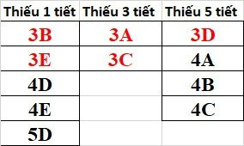
 |  | Sáng T6 17/5 | Tiết thứ | GV1
 |  |  | T1 | 1A
 |  |  | T2 | 1C
 |  |  | T3 | 1D
 |  |  | T4 | 2D

 | THỨ | THỦY | GV dạy thay
 | T2

 |  | 1C,*,2B | GVCN 1C, 2B

 | T3 | 2D,2B-TNXH | GVCN 2D,2B,5B,1A
 |  | 5B-KT,1A-LTTC
 |  | 1D-TNXH,1D-GDTC,2C-TNXH | 1D, 1D - Tr.Hằng; GVCN 2C

 | T4

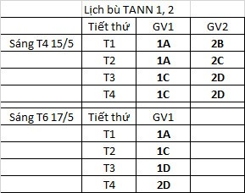
 |  | 5C-TD,1D-TVBS | GVCN 5C,1D,5A
 |  | ,5A-TD
 | T5 | 2C-TNXH,5A-TD | GVCN 2C,3B,5A,3C
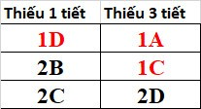
 |  | 3B-ĐĐ-3C-AN
 |  | 5C,5C,2A

 | T6 | 2A,1C-TNXH | T1 - Đ/c N Hằng 2A
 |  | 1D-GDTC,2D-TNXH | T2,3,4 - GV TANN

TG HỌC, SĨ SỐ
THỜI GIAN HỌC TRONG NGÀY

Mïa | Buæi/tiÕt | S¸ng | ChiÒu | HiÖu lÖnh trèng
 |  |  |  | Trống báo: 1 hồi
 | 2 | 7h40 ®Õn 8h15 | 14h25 ®Õn 15h | Vào lớp : 6 tiếng
 |  | Ra ch¬i 20 phót | Ra ch¬i 20 phót | Chuyển tiết: 1 tiếng
 | 3 | 8h 40 ®Õn 9h15 | 15h25 ®Õn 16h | Ra chơi: 3 tiếng
 | 4 | 9h20 ®Õn 9h55 | 16h5 ®Õn 16h40 | Tan học: 1 hối
 | 5 | 10h ®Õn 10h 35 |  | Chó ý: 5 phút chuyển lớp sau mỗi tiết
Mïa ®«ng | 1 | 7h 15 ®Õn 7h 55 | 13h 45 ®Õn 14h 25
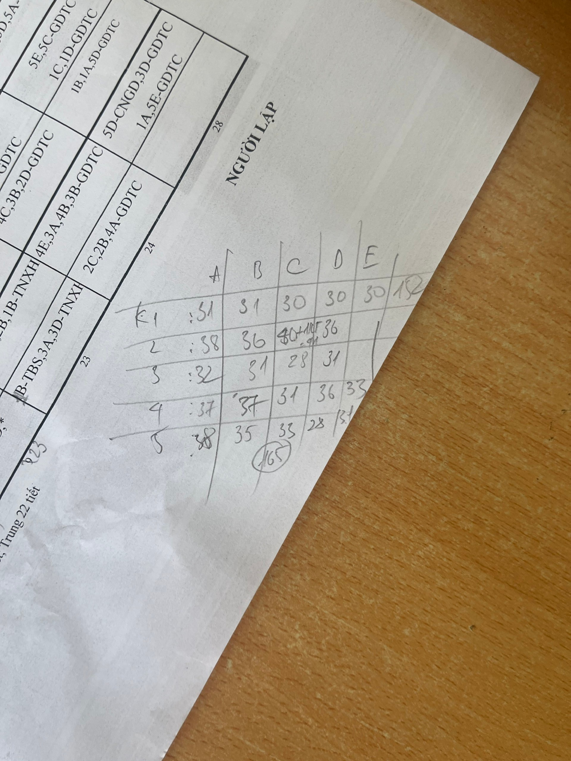
 | 2 | 7h 55 ®Õn 8h 35 | 14h 25 ®Õn 15h 5
 |  | Ra ch¬i 20 phót | Ra ch¬i 20 phót
 | 3 | 8h 55 ®Õn 9h 35 | 15h 25 ®Õn 16h 5
 | 4 | 9h 35 ®Õn 10h 15 | 16h 5 ®Õn 16h45
 | 5 | 10h 15 ®Õn 10h 55

 |  |  |  |  |  | SĨ SỐ ĐẾN 15/9/2024

 |  |  |  |  | KHỐI/LỚP | A | B | C | D | E | TỔNG KHỐI
 |  |  |  |  |  |  |  |  | 30 | 30 | 60
1 | 2024-09-06 | 2024-09-14 | 1 |  |  |  |  |  | 36 |  | 36
 | 2 |  | 2 | 2024-09-16 | 2024-09-21 | 1 |  |  | 31 |  | 32
 | 3 |  | 3 | 2024-09-23 | 2024-09-28 | 1 |  |  | 36 | 33 | 70
 |  |  |  |  | K5 | 38 | 35 | 33 | 28 | 31 | 165
 |  |  |  |  | TOÀN TRƯỜNG |  |  |  |  |  | 363
 | Tuần 1 | 06/09/2024 | 14/09/2024 | GVCN: Soạn 2 Toán + 2 TV ngày 6/9 GVBM ghi : Khai giảng năm học mới
 | Tuần 2 | 16/09/2024 | 21/09/2024 | Thực hiện từ bài học đầu tiên của tuần 1
 | Tuần 3 | 23/09/2024 | 28/09/2024

